■1 運用WFについて
Higumaroid Develop |  |  |  |  | 環境セットアップ
 |  |  |  |  | Higumaroid 運用フローについて

 | 本開発における運用フローについて

 | （１) 運用ワークフロー
 |  | 本プロジェクトにおいては、中央集権型のワークフローは採用せず、統合マネージャー型のワークフローを採用する。

 |  | 中央集権型WF |  |  |  |  | 統合マネージャ型WF
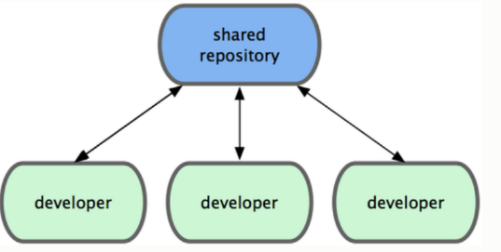
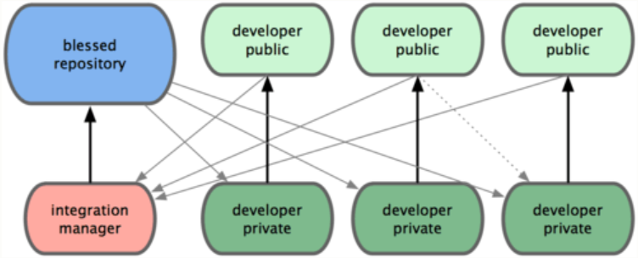

 |  | 各チームメンバは、メインリポジトリの内容を fork して、自身の公開リポジトリとして管理・開発を行う。
 |  | 開発した内容は自身の公開リポジトリへプッシュし、内容をチームメンバと共有する。
 |  | メインリポジトリへの適用方法は、開発者がメンテナーに対してプル・リクエストを送信するか、またはメンテナーが開発者の
 |  | リポジトリをリモートに追加し、開発者からの依頼を元にそれをマージする。
 |  | 上記の２パターンの適用方法については、必要に応じてメンテナー・開発者間で協議の上、決定する。

 | （２）Branchモデルについて

 |  | Branchモデルは右図に示す形とする。 |  |  |  |  |  | Branch Model
Develop
Tag0.1
Hotfix
(#id)
Master
Tag0.2
Tag1.0
Feature
（#Topic)
Tag2.0
 |  | ■ Master ・・・ リリース版(製品版)のバージョンを示す。 (Stable版)
 |  |  | Tagバージョンについて TagN1.N2
 |  |  |  | {N1: リリースバージョン}
 |  |  |  | {N2: Hotfix適用毎に+1 }

 |  | ■ Develop ・・・ 開発時のブランチを示す。 |  |  |  | \
 |  |  | 基本的には本ブランチにて開発を行う。

 |  | ■ Hotfix ・・・ 緊急性の高い障害については、Hotfix ブランチを都度作成する。
 |  |  | ブランチ名は、ID管理し、障害発生の度に新規作成する。
 |  |  | MasterブランチとDevelopブランチへ適用する。

 |  | ■ Feature ・・・ 新規機能の平行開発やデモ機能など、汎用的なブランチ。
 |  |  | 必要に応じてその都度作成する。
 |  |  | DevelopやMasterからブランチを作成する。
 |  |  | チームメンバに見てもらいたいサンプル等があれば、topic
 |  |  | ブランチを作成してプルリクエストを送信する。
 |  |  | トピック毎に新規作成する。

■2 GitHubの基本的な使い方
Higumaroid Develop |  |  | 環境セットアップ
 |  |  | GitHubの基本的な使い方

 | 【目標】
 |  | GitHubサイトにアクセスを行い、新規アカウントを作成。開発対象のリポジトリ情報を Forkして、自身の公開ページにリポジトリを表示する。
 |  | 自身のリポジトリの変更をメンテナーに通知する。

 | (1) GitHubへのユーザアカウントの登録
 |  | URL : http://github.com
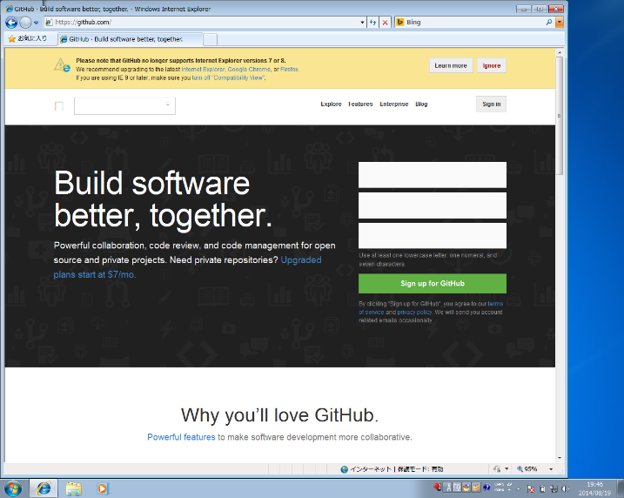
 |  |  |  |  |  |  |  | 入力域の上から順に
 |  |  |  |  |  |  |  | ・ユーザ名
 |  |  |  |  |  |  |  | ・パスワード
 |  |  |  |  |  |  |  | ・メールアドレス
 |  |  |  |  |  |  |  | を入力 Sign up for GitHub
 |  |  |  |  |  |  |  | ボタンを押下する。

 |  |  |  |  |  |  |  | 本資料では、以下の通り入力
 |  |  |  |  |  |  |  | ユーザ名:[KogumaHack]
 |  |  |  |  |  |  |  | パスワード:[xxxxxxxxxxx]
 |  |  |  |  |  |  |  | メールアドレス:[xxxxxxx@hoge.com]

IE 7 or 8はサポートしてないとの事。
仕方ないので、IE9へバージョンアップ

 |  | 本環境は、Windows7 Home Edition (x64)

 | （2） 利用プランの選択

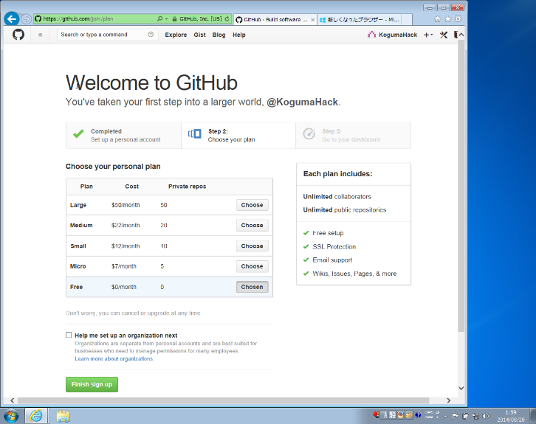

 |  |  |  |  |  |  |  |  | お金を払えば、Privateリポジトリを持てるとの事

 |  |  |  |  |  |  |  |  | 無料版の場合には、公開前提となるが、
 |  |  |  |  |  |  |  |  | 今回は、無料版を選択。

 |  |  |  |  |  |  |  |  | Finish sign up をボタンを押下

 | （3） 初回ログイン後画面

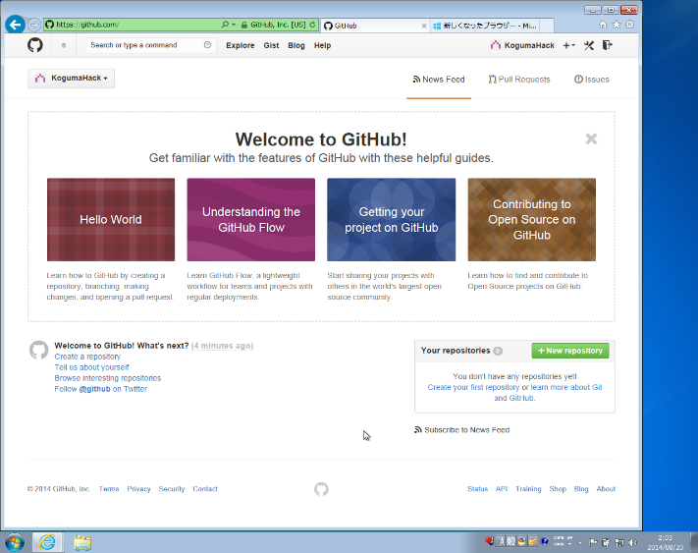

 |  |  |  |  |  |  |  |  | 登録が完了すると左図の画面が表示される。

 |  |  |  |  |  |  |  |  | これはHow to 画面で基本セットアップ画面
 |  |  |  |  |  |  |  |  | や、リポジトリの作成方法等が記載されている。
 |  |  |  |  |  |  |  |  | 画面左上の猫アイコンをクリックすると、いつでもこの画面を表示できる。

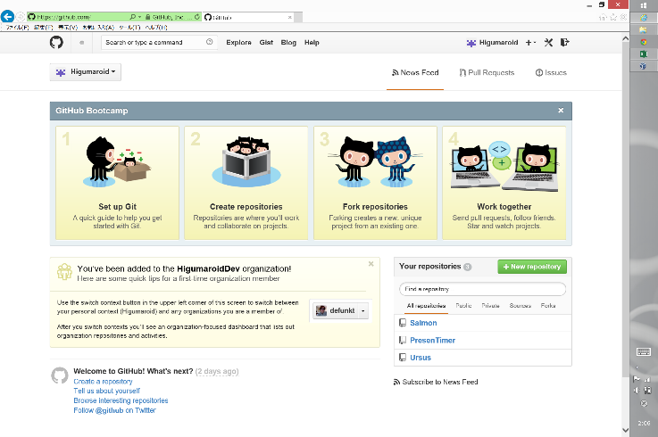

 |  |  |  |  |  |  |  |  |  | とりあえず、赤枠内の自分の名前をクリックし、ホーム画面へ遷移する。

 |  |  |  |  |  |  |  |  |  |  | ※
 |  |  |  |  |  |  |  |  |  |  | 左図の上図は、Windows7 で表示した場合
 |  |  |  |  |  |  |  |  |  |  | 左図の下図は、Windows8.1 で表示した場合

 | （4） 初回ログイン後画面

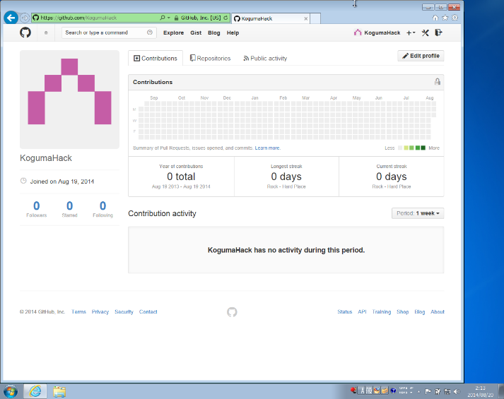
 |  |  |  |  | 左がホーム画面。
 |  |  |  |  | とりあえず、自身のリポジトリを作成するなり、色々試して勉強してみてもらいたい。。。

 |  |  |  |  | << 他人のリポジトリ情報を参照 >>
 |  |  |  |  | 左図、赤枠内に以下のアカウントの検索を行う。

 |  |  |  |  | 検索キー："Higumaroid"

 |  | (検索画面) - リポジトリ情報
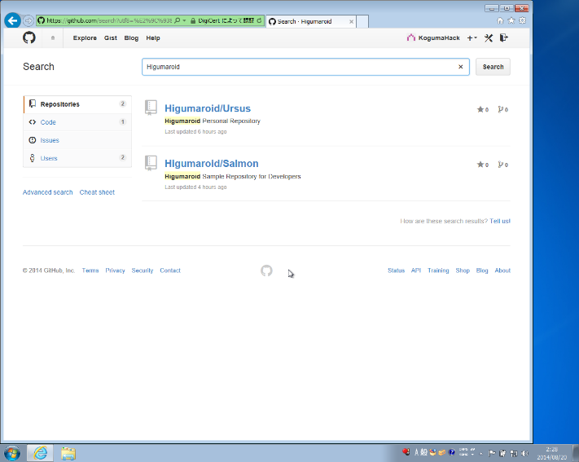
 |  |  |  |  | Higumaroidで検索をすると、Higumaroidリポジトリの情報が出てくる。
 |  |  |  |  | そこから、左側のメニューでUsersをクリックすると
 |  |  |  |  | ユーザ名が Higumaroidの一覧が出てきます。

 |  |  |  |  | Higumaroidが見つかったら、Followボタンを押下して下さい。
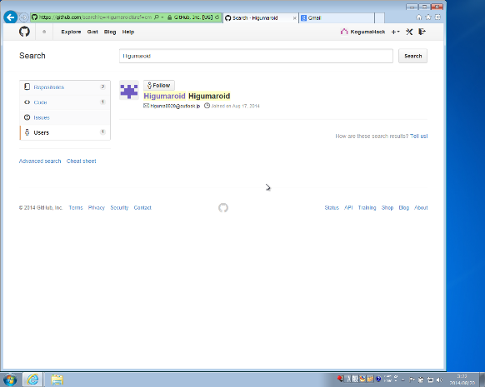
 |  |  |  |  | ホーム画面上の左下の数字が３つ並んでる所の Following が +1されます。
 |  |  |  |  | 数字をクリックすると、followしているユーザの一覧が見れます。

 |  |  |  |  | 逆にhigumaroidのホーム画面では、Followersの値が＋１されます。

 |  |  |  |  | ここまで行ったら、Higumaroidさんへ "TeamHiguma組織"への招待をお願いして下さい。
 |  |  |  |  | 私、HIGUMAがあなたのアカウントに対して、招待メールを送付します。（－ω－）ﾆﾔｯ

 | (5) 招待メールが送られてきたら。。。
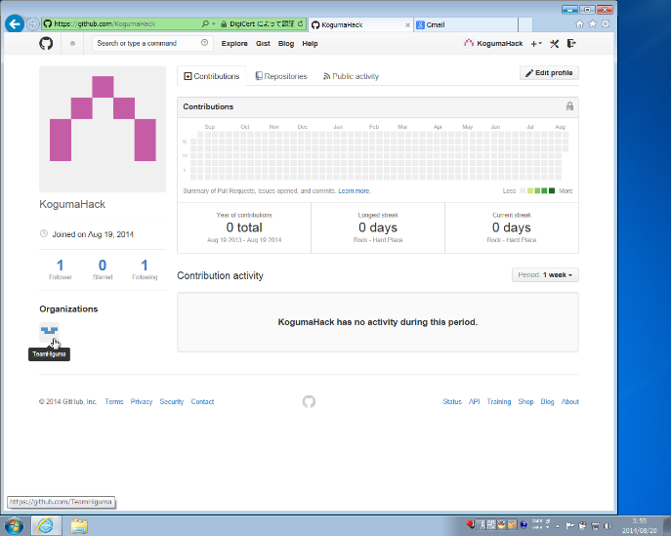
 |  |  |  |  |  |  | Higumaroidからの招待メールが送られてきたら、メール本文中のリンク
 |  |  |  |  |  |  | をクリックする事でTeamHigumaへのメンバ登録が可能となります。

 |  |  |  |  |  |  | メンバ登録されると、同組織(Team)内の仲間のIDが分かると共に、
 |  |  |  |  |  |  | ホーム画面左下にリンクアイコンが表示されます(下図、赤枠内)。
 |  |  |  |  |  |  | ※なお、TeamHigumaからの招待が無くても、TeamHiguma内のリポジトリ情報
 |  |  |  |  |  |  | の参照・forkは可能です。

 |  |  |  |  |  |  | TeamHiguma内リポジトリへの権限（ReadOnly,WriteAccess,Admin)については
 |  |  |  |  |  |  | ReadOnly権限とします。（統合マネージャ型WFの為）

 | (6) TeamHigumaリンクをクリック - TeamHiguma組織ページへ移動
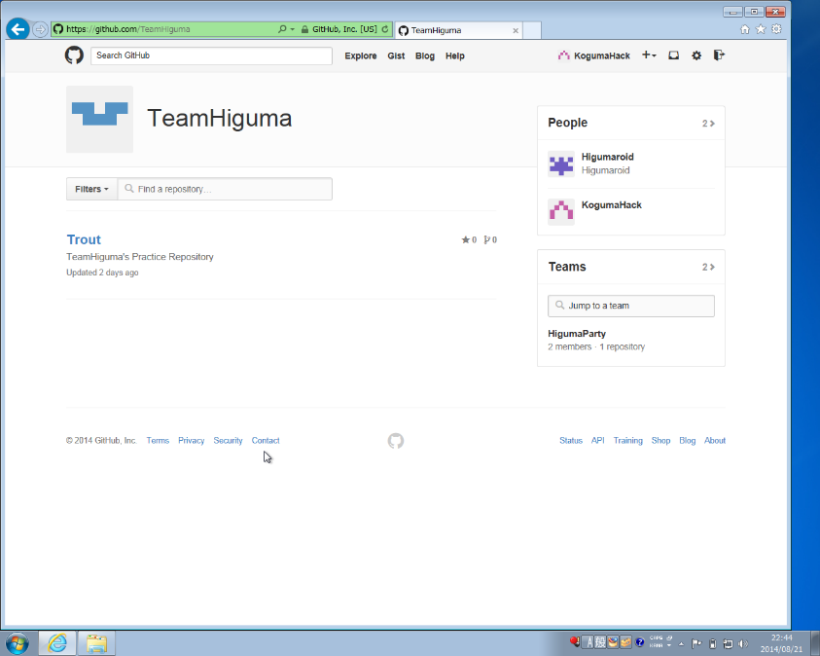
 |  |  |  |  |  | TeamHigumaリンクをクリックすると、TeamHiguma組織ページが表示されます。

 |  |  |  |  |  | TeamHiguma組織には、Trontという練習用のリポジトリが表示されているので、
 |  |  |  |  |  | このリポジトリをクリックして下さい。

 |  |  |  |  |  | ※ちなみに Trontは鱒という意味です。鮭も鱒もおいしいですね。

 | (7) TeamHiguma 組織にある Trout リポジトリページ
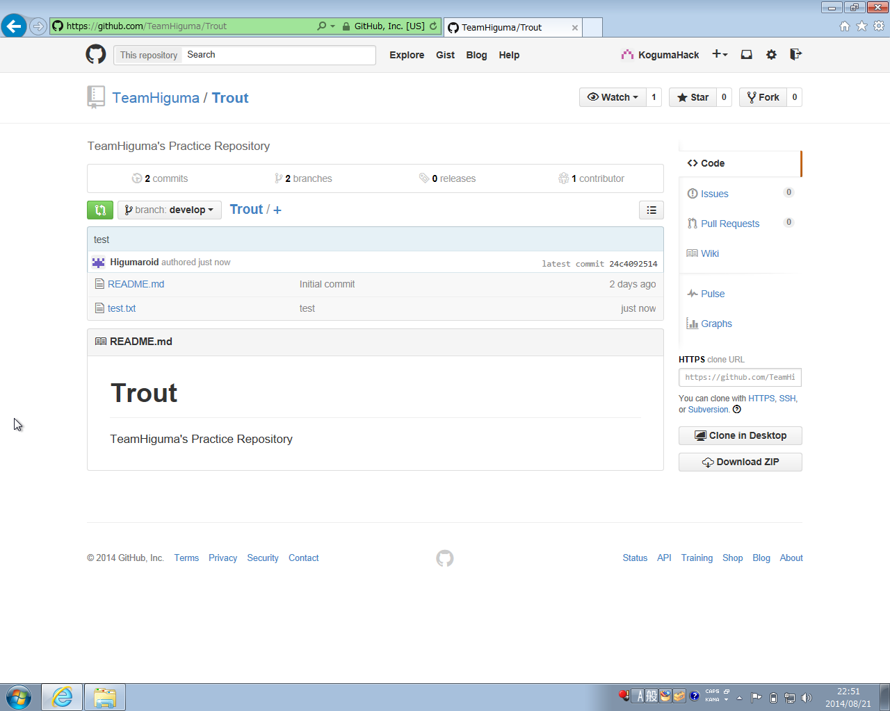
 |  |  |  |  |  |  |  |  | 左の画面が Troutリポジトリ情報のページとなります。
 |  |  |  |  |  |  |  |  | このリポジトリは、ベースとなるリポジトリの為、
 |  |  |  |  |  |  |  |  | 直接編集は出来ません。

 |  |  |  |  |  |  |  |  | << 現在の状況 >>
 |  |  |  |  |  |  |  |  | 開いているページのリポジトリが 上図の blessed repository
 |  |  |  |  |  |  |  |  | KogumaHackさんの立ち位置が 上図の developer private です。
 |  |  |  |  |  |  |  |  | KogumaHackさんは、このリポジトリを取得(clone) できますが、
 |  |  |  |  |  |  |  |  | 編集作業をした内容を反映(push) する事は出来ません。

Develop
Tag0.1
Hotfix
(#id)
Master
Tag0.2
Tag1.0
Feature
（#Topic)
Tag2.0
 |  |  |  | なお、左上図の赤枠内には、Develop と記載されていますが、これはDevelopブランチを指して
 |  |  |  | います。GitHubでリポジトリを開いた(またはcloneした)際のデフォルトブランチをDevelopに
 |  |  |  | 設定しているので、初期表示されるブランチが Developになっています。

 |  |  |  | それでは、このblessed repositoryを元に、自分用の developer public リポジトリを作成します。
 |  |  |  | この作業をforkといい、GitHubにおける特徴機能です。
 |  |  |  | (GitHubの機能であって、Gitの機能ではないですよ)

 |  |  |  | forkを行うには、左上図の黄色枠内のforkボタンを押下します。

 | (8) 自アカウントのリポジトリを作成する。
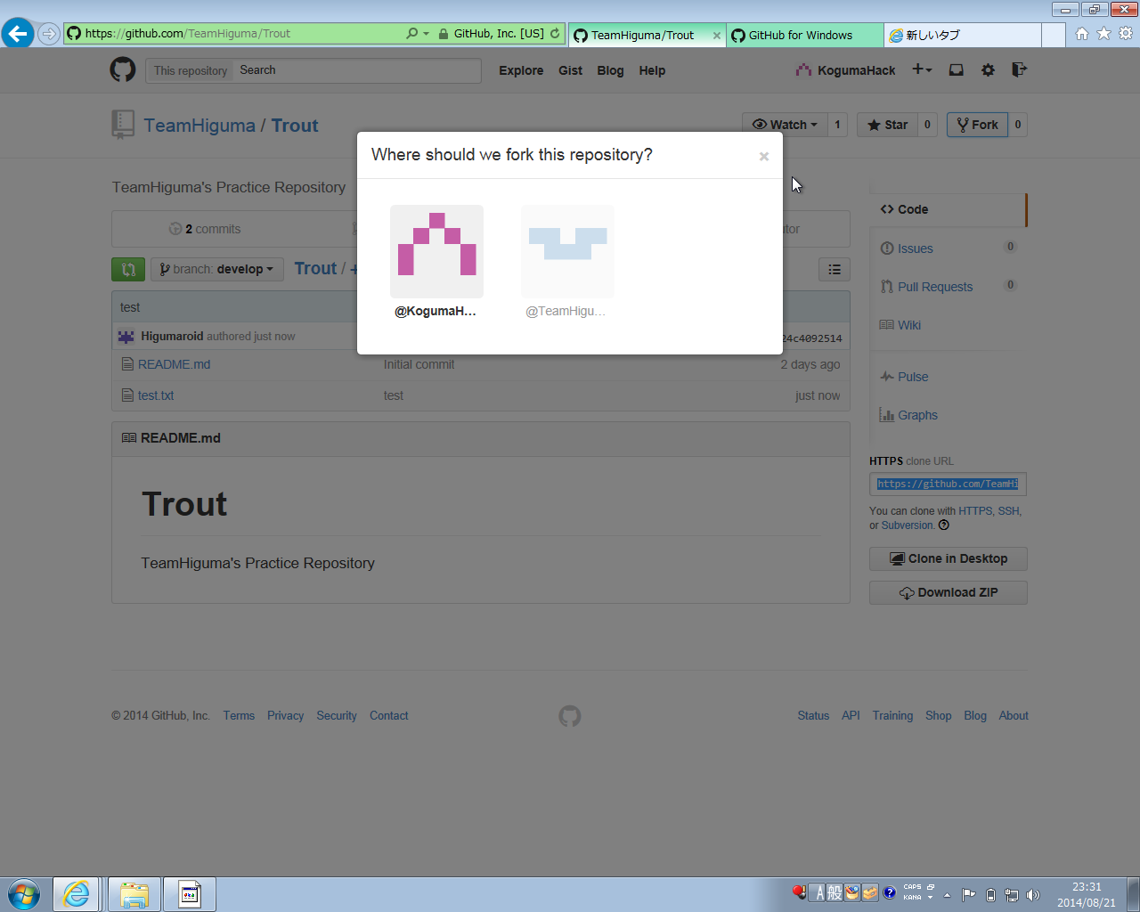
 |  |  |  |  | fork ボタンを押下すると、どこに リポジトリを作成するかを聞いてきますので、
 |  |  |  |  | 自分のアカウントページを選択・作成するようにします。

 |  |  |  |  | 左図の赤枠（自分のアカウント）をクリックすると、処理中画面を表示させた後、
 |  |  |  |  | 自分のマイページ上のリポジトリページが表示されます。（左下図）

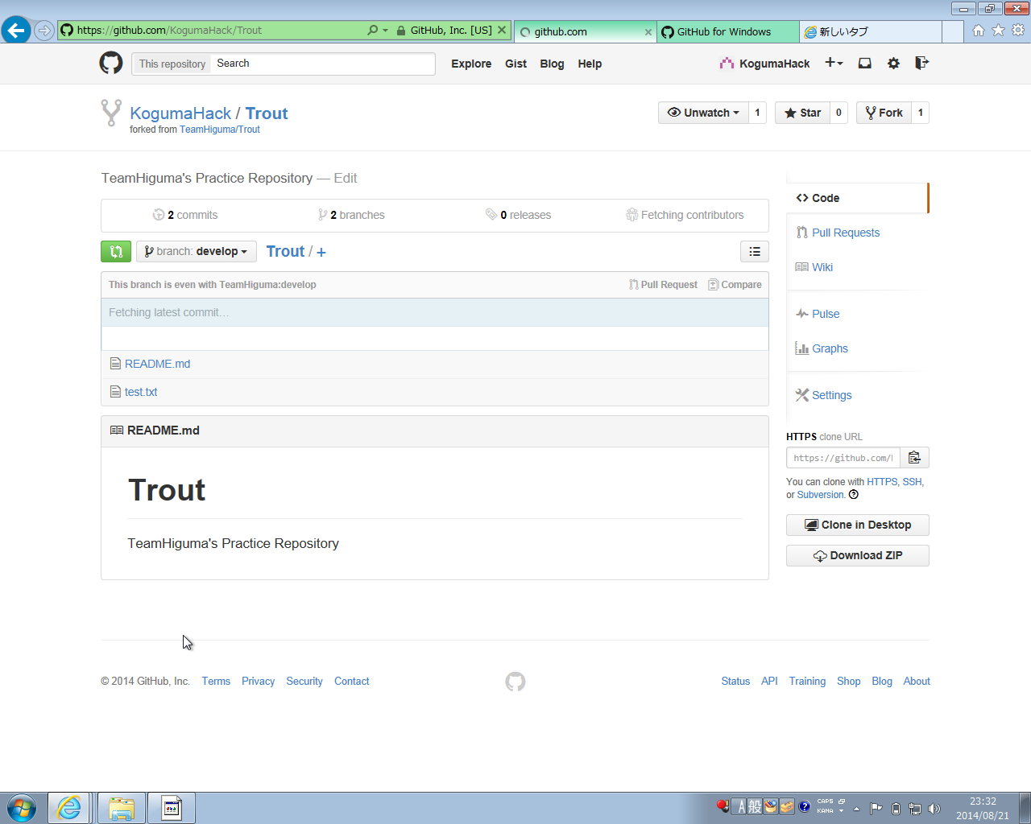

 |  |  |  |  |  |  |  |  |  | これで、上記の developer publicが作成されました。
 |  |  |  |  |  |  |  |  |  | 今後は、上記リポジトリに対して随時開発を行っていく事になります。

 |  |  |  |  |  |  |  |  |  | [blessed repository] |  | [developer public]
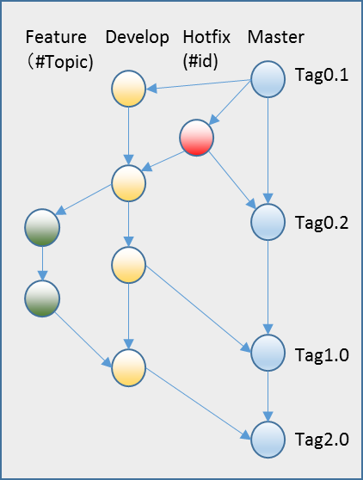

fork

編集不可
(TeamHiguma アカウント)
編集可能
(自アカウント)

 | (9) リポジトリのアクセス権限について整理

fork
Trout
Dev1 Rep
Trout
Base Rep
 |  |  |  |  |  |  |  | 説明しやすいように、左の図に具体的な値を入れました。
 |  |  |  |  |  |  |  | アクセス権限について説明します。

 |  |  |  |  |  |  |  | ≪KogumaHackの権限≫
 |  |  |  |  |  |  |  |  | ① Base,Dev1 リポジトリ共に読込可能
 |  |  |  |  |  |  |  |  | ② Dev1(自アカウント用にforkしたリポジトリ)のみ更新可能
 |  |  |  |  |  |  |  |  | ③ Baseへの更新は不可能！！
Higumaroid
KogumaHack
 |  |  |  |  |  |  |  | ≪Higumaroidの権限≫
 |  |  |  |  |  |  |  |  | ① Base,Dev1,Dev2 リポジトリ共に読込可能
 |  |  |  |  |  |  |  |  | ② Base (自アカウント用にforkしたリポジトリ)のみ更新可能
あくまで TeamHiguma組織では、この運用方法を採用するという事です。例えば、KogumaHackやその他のチームメンバからBaseリポジトリを直接変更できるようにする事も出来ます。
ただ、WEB共同開発を行う上では、いきなり自分のリポジトリの内容が変わってたりすると管理しきれないので、私は好かないです。
 |  |  |  |  |  |  |  |  | ③ Dev1への更新は不可能！！

 |  |  |  |  |  |  |  | 要は自分アカウントページにあるリポジトリのみ変更可能であり、
 |  |  |  |  |  |  |  | 且つ、そのリポジトリは他人に編集される事はありません。

 |  |  |  |  |  |  |  | ※基本的に、読込は全て可能です。GitHub上に登録されたリポジトリは公開
 |  |  |  |  |  |  |  | され、誰でも読込可能となります。(非公開用のPrivateリポジトリを作成する
 |  |  |  |  |  |  |  | には、月額料金が必要となります）

 | (10) リポジトリの内容を修正 - 修正依頼を行う。

 |  | リポジトリの内容自体を変更する方法については、別資料とする。（下図①は省略）
 |  | ここでは、修正した内容を Blessedリポジトリ（ベースリポジトリ）へ反映する方法について記載します。

②
①
③

Higumaroid
KogumaHack

 | ① ソースを修正（具体的な方法は省略）
 |  | developer private の内容を developer public へ push する。

 |  | （なお、ここで基本的な説明）
 |  | developer public - 自アカウント上にあるリポジトリ。これは、サーバ上にあるリモートリポジトリを指します。
 |  | developer private - これは、自ローカルマシン上にあるローカルリポジトリ。
 |  | push - ローカルリポジトリで修正した内容をサーバリポジトリに反映させる処理を指します。

 |  | <<CVSやSVNに慣れている人の為に・・・>>
 |  | ・リモートリポジトリは、CVS/SVNでいう所のリポジトリを指します。
 |  | ・ローカルリポジトリは、CVS/SVNでいう所のチェックアウトフォルダを指すイメージです。<Gitの場合、リポジトリ情報自体をDLします。>
 |  | ・push は、CVS/SVNでいう所のコミットに当たります。
 |  | ついでに・・・
 |  | ・CVS/SVNでいう所のチェックアウトは、Gitの場合には、クローンといいます。（リポジトリ情報を全部持ってくるので・・・）
 |  | ・CVS/SVNでいう所のコミットは、Gitの場合には、ローカルリポジトリに対するコミットとなります。
 |  | クローンしてきたローカルリポジトリに対してコミットします。
 |  | ・ローカルリポジトリをコミットすると、リモートリポジトリとローカルリポジトリの間で差が生まれてしまいます。
 |  | その差を検出して必要な変更分をサーバにアップロードする処理を Gitではpushといいます。(その逆は pull といいます。)

 | ② 変更内容の反映

 |  | 久しぶりに KogumaHackアカウントに Sign In（下図） |  |  |  |  |  | 下図の赤枠内 HelloByKoguma.txt が新規に追加されたファイル。
 |  | Fork リポジトリである Trout があるので、リンクボタンを押下。 |  |  |  |  |  | この内容を、Baseリポジトリに反映します。
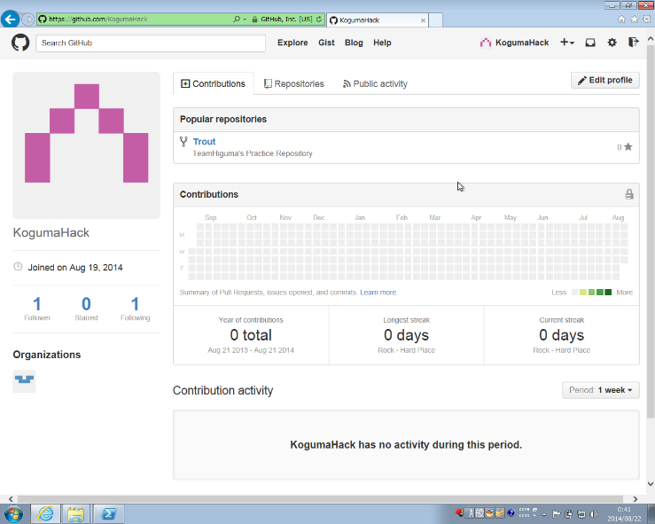
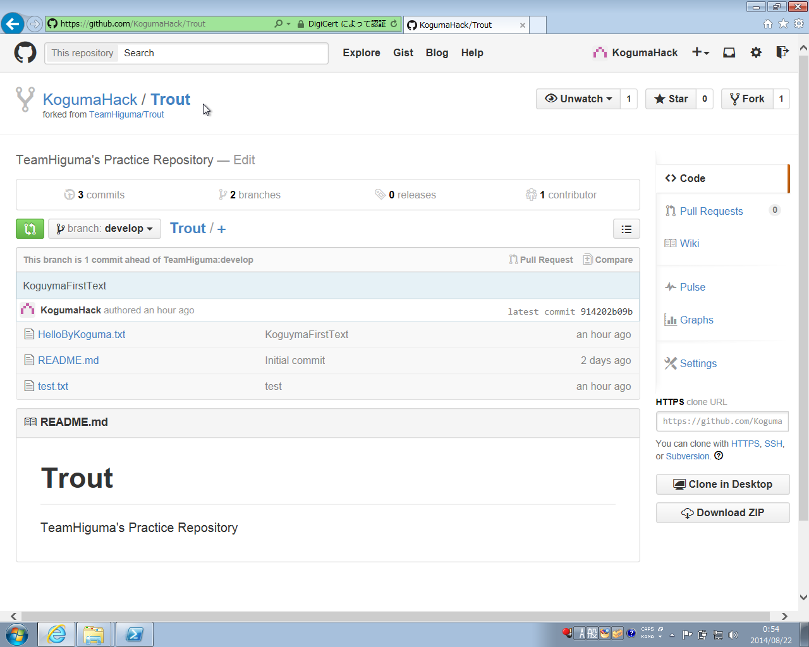

 | 変更内容を Baseリポジトリへ反映する方法は、以下の2点

 |  | ② -1 メンテナーに対して、直接連絡を行い、メンテナー自身がKogumaHackのリポジトリを参照。
 |  | 修正内容を取得して、Baseリポジトリにマージする。

 |  | ② -2 KogumaHackから、メンテナーに対して Pull Requestを送信する。

 | ② - 1 は、割愛、 ② - 2 について説明を行います。

 | << Pull Requestの送信 >>

 |  |  |  |  |  |  |  |  |  | Pull Requestを送信するためには、左図の緑色のボタンを押下します。
 |  |  |  |  |  |  |  |  |  | これで、PullRequest作成用の画面へ遷移します。

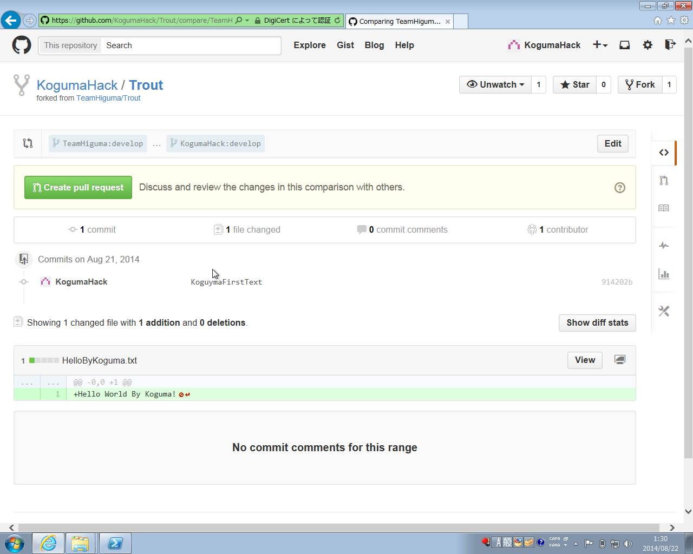
 |  |  |  |  |  |  |  |  |  | 左図、赤枠内の説明

 |  |  |  |  |  |  |  |  |  | 赤枠の上には、TeamHiguma:develop … KogumaHack:develop
 |  |  |  |  |  |  |  |  |  | と記載されている部分があります。

 |  |  |  |  |  |  |  |  |  | これは、fork元のTeamHiguma:developブランチとKogumaHack:develop
 |  |  |  |  |  |  |  |  |  | ブランチの差異を表示している事を示しています。

 |  |  |  |  |  |  |  |  |  | "Create pull request"ボタンを押下する事でpull requestを送れます。

 |  |  |  |  |  |  |  |  |  | なお、画面下部には変更内容についての記載が色々と書いてます。
 |  |  |  |  |  |  |  |  |  | 今回は、HelloByKoguma.txt を新規に追加されている旨が
 |  |  |  |  |  |  |  |  |  | 記載されています。

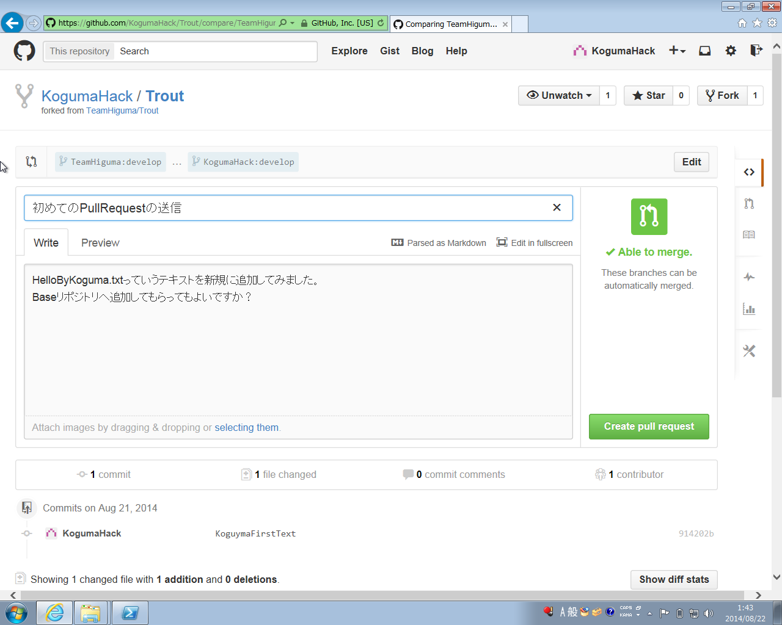
 |  |  |  |  |  |  |  |  |  | とりあえず、"Create pull request"ボタンを押下してみます。

 |  |  |  |  |  |  |  |  |  | ここで、Pull Requestを送る際のコメント入力画面に遷移します。
 |  |  |  |  |  |  |  |  |  | タイトルと本文を入力し、Create pull requestボタンを押下します。

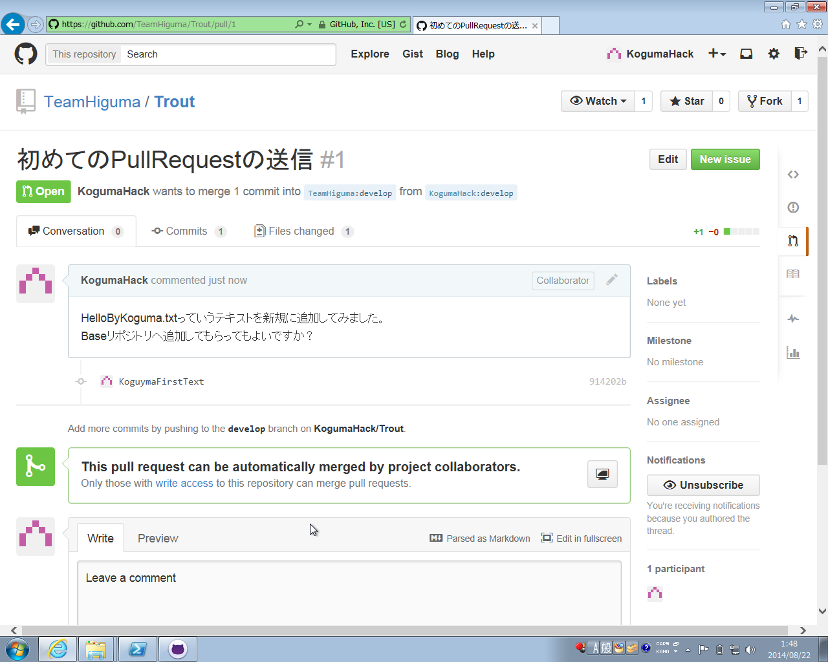
 |  |  |  |  |  |  |  |  |  | これで初めての、Pull Request が送信されました。

 | (11) 修正内容について議論した上でメンテナーがマージ処理を行う。

 | (10) で依頼した Pull Request に対して、返信があったようです。
 | サインアップをして議論する流れについて記載します。

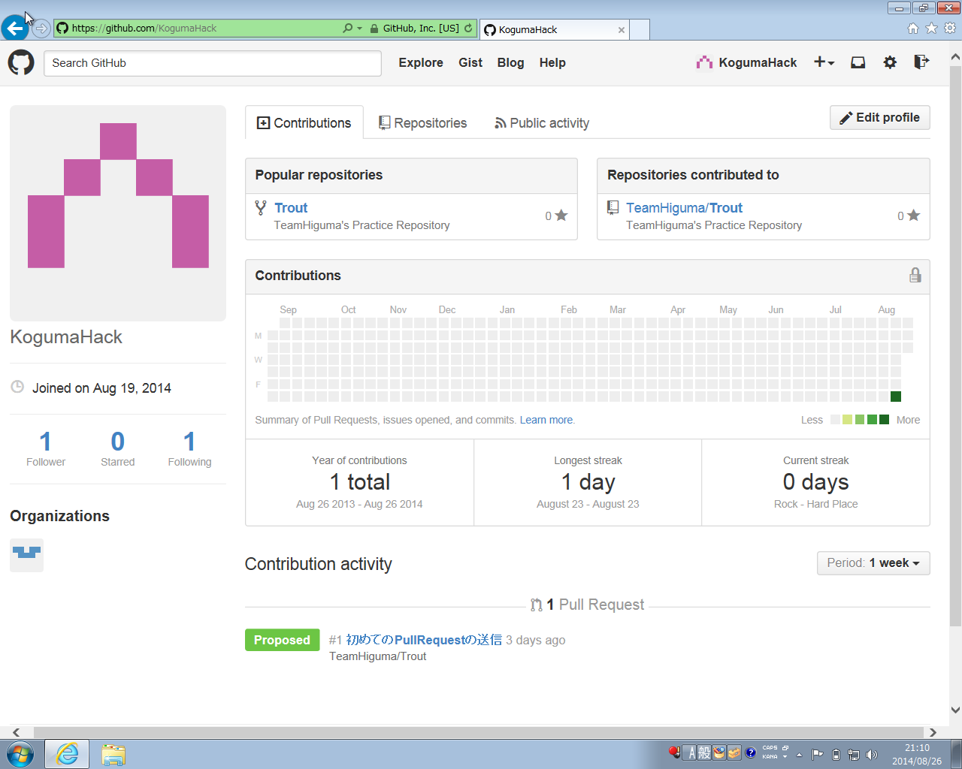
 |  |  |  |  |  |  |  |  |  |  | 改めて、KogumaHack でサインインを行った画面です。
 |  |  |  |  |  |  |  |  |  |  | 自分が送った Pull Request は、画面下部に表示されます。

 |  |  |  |  |  |  |  |  |  |  | クリックしてみます。

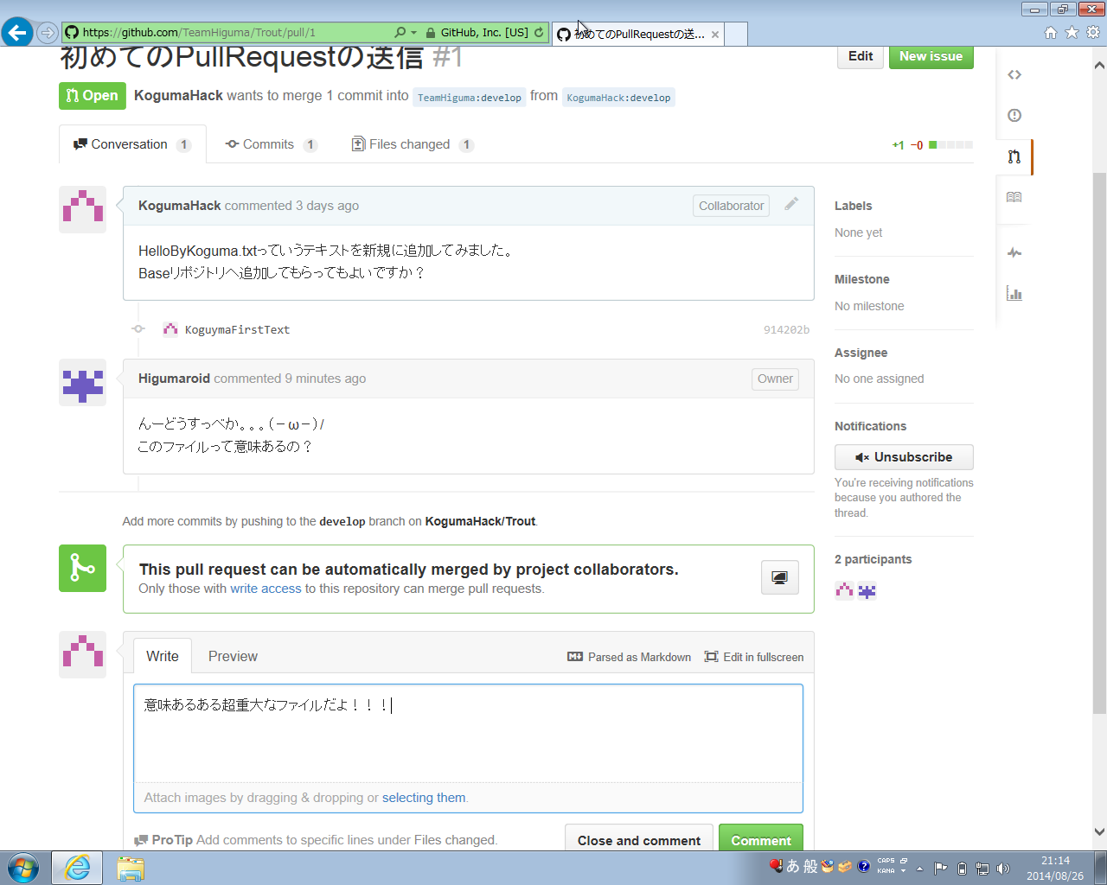
 |  |  |  |  |  |  |  |  |  |  | するとPullRequestの画面が開きます。
 |  |  |  |  |  |  |  |  |  |  | この画面を利用してチーム間で内容の議論を行う事が出来ます。

 |  |  |  |  |  |  |  |  |  |  | 赤枠上部は、KogumaHackからの PullRequestの内容に対して、
 |  |  |  |  |  |  |  |  |  |  | Higumaroidが返信をしています。

 |  |  |  |  |  |  |  |  |  |  | 赤枠下部でまた、コメントを入れて "Comment"ボタンを押下
 |  |  |  |  |  |  |  |  |  |  | する事も可能です。

 |  |  |  |  |  |  |  |  |  |  | 最終的なマージ処理はメンテナーによって行われます。

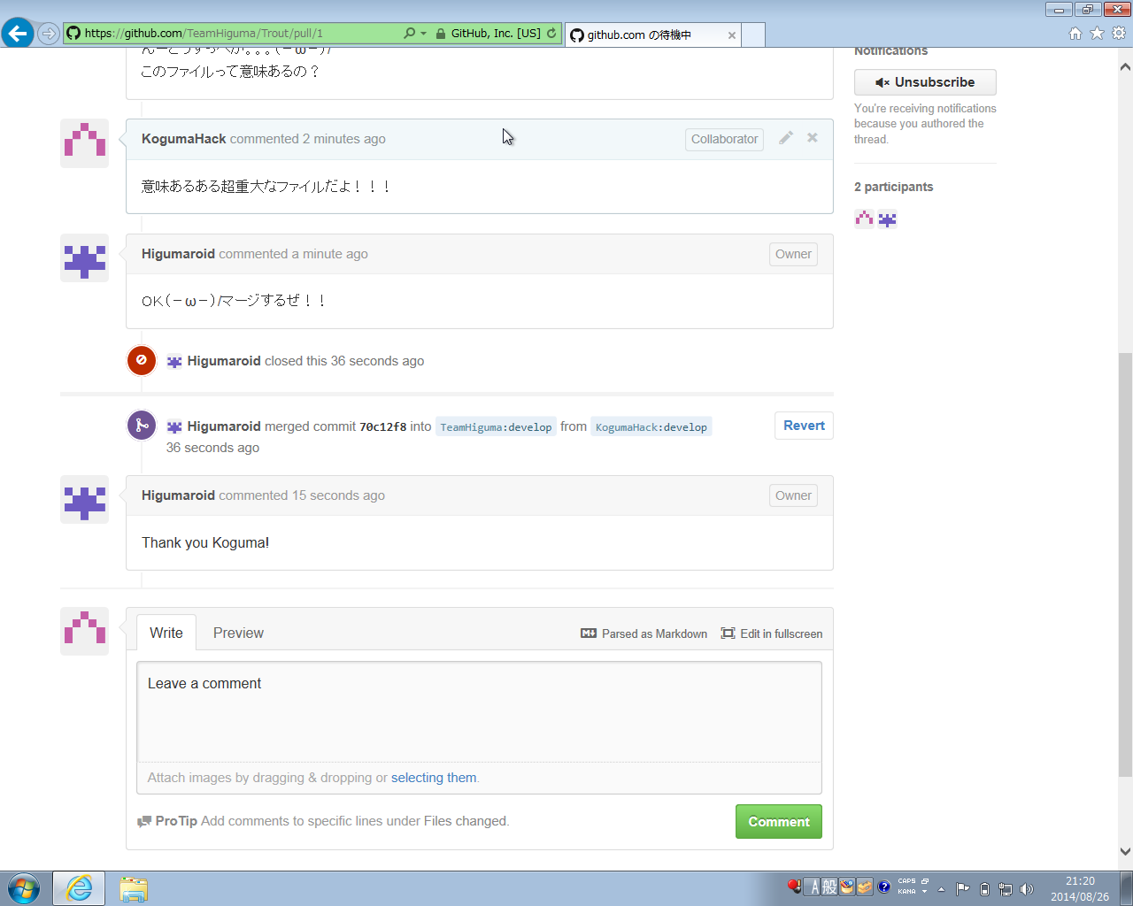

 |  |  |  |  |  |  |  |  |  |  | [赤枠内説明]
 |  |  |  |  |  |  |  |  |  |  | Higumaroid merged commit ～～～ into
 |  |  |  |  |  |  |  |  |  |  | TeamHiguma:develop from KogumaHack:develop
 |  |  |  |  |  |  |  |  |  |  | となりました。

 | 以上で、基本的なGitHubの使い方は終了です。

Sheet1
